option 1
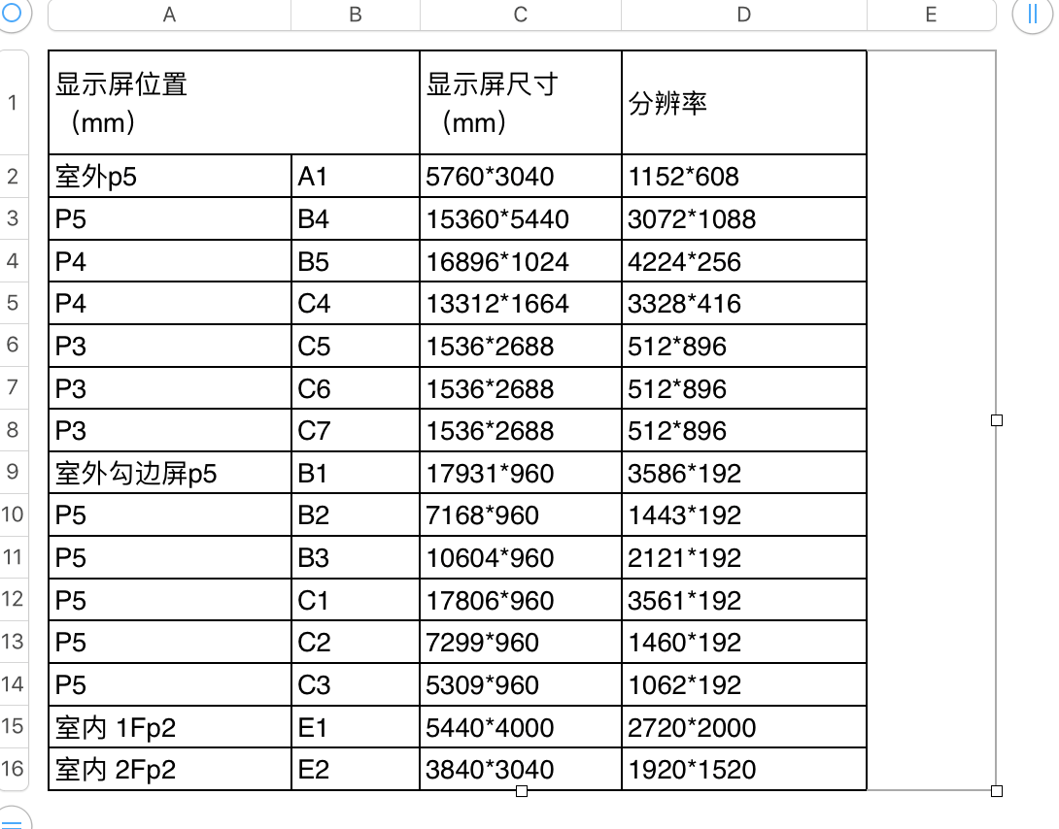
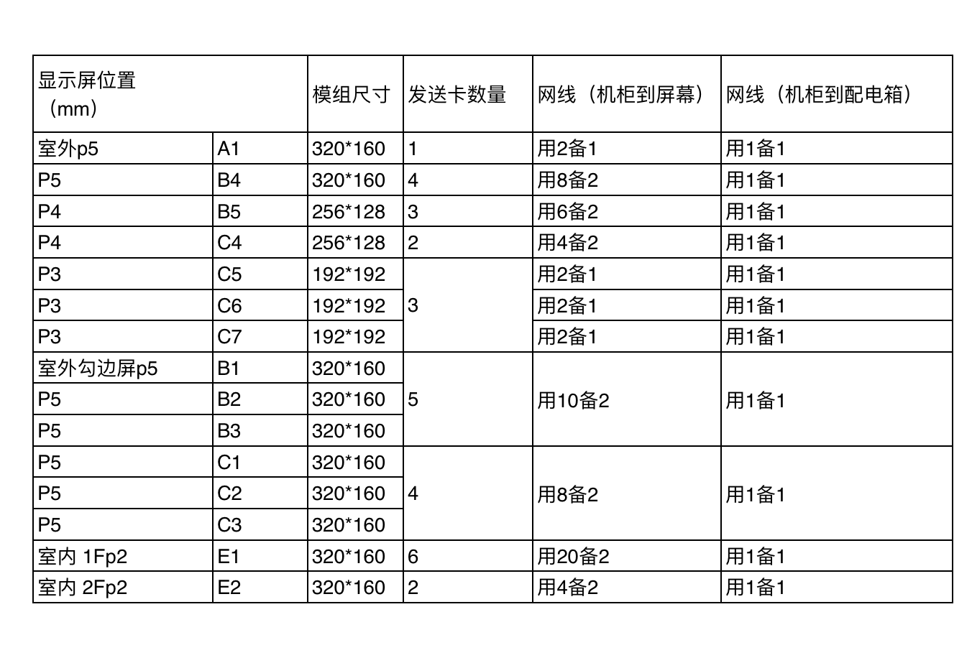

显示屏位置（mm） |  | 电源插（个） | 分辨率 |  | 网线跳线 (交换机-V8盒子) （条） | V8盒子 电源线 | V8盒子数量 （个） | 连接LED 发送卡数量 | LED分辨率 （屏幕分辨率） | 屏幕图例 | 描述 | 注：推荐方案，还需要根据新的测量数据进行最终确定。
 |  |  | 原始 | 分解后
室外 P5 | A1 | 1 | 1152*608 | 1152*608 | 1 | 1 | 1 | 1 | 1152*608
室外勾边屏 P5 | B1-1(主) | 1 | 3586*192 | 1666*192 | 5 | 5 | 5 | 5 | 1666*192 | 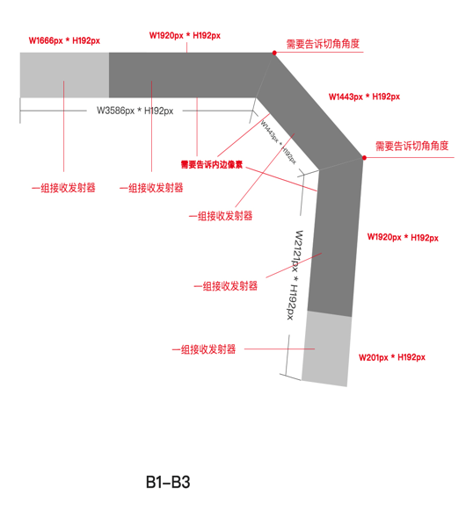 | 根据画面参考，需要告诉切角角度，切角内边像素。
室外勾边屏 P5 | B1-2 | 1 |  | 1920*192 |  |  |  |  | 1920*192
室外勾边屏 P5 | B2 | 1 | 1443*192 | 1443*192 |  |  |  |  | 1443*192
室外勾边屏 P5 | B3-1(主) | 1 | 2121*192 | 1920*192 |  |  |  |  | 1920*192
室外勾边屏 P5 | B3-2 | 1 |  | 201*192 |  |  |  |  | 201*192
P5 | B4-1(主) | 1 | 1088*3104 | 1088*1080 | 3 | 3 | 3 | 3 | 1088*1080 |  | 根据画面参考，需要告诉切角角度，左上角为画面起始点，切角边像素也需要告诉
P5 | B4-2 | 1 |  | 1088*1080 |  |  |  |  | 1088*1080
P5 | B4-3 | 1 |  | 1088*944 |  |  |  |  | 1088*944
P4 | B5-1(主) | 1 | 4224*256 | 1920*256 | 3 | 3 | 3 | 3 | 1920*256
P4 | B5-2 | 1 |  | 1920*256 |  |  |  |  | 1920*256
P4 | B5-3 | 1 |  | 384*256 |  |  |  |  | 384*256
室外勾边屏 P5 | C1-1(主) | 1 | 3561*192 | 1641*192 | 4 | 4 | 4 | 4 | 1641*192 |  | 根据画面参考，需要告诉切角角度，切角内边像素。
室外勾边屏 P5 | C1-2 | 1 |  | 1920*192 |  |  |  |  | 1920*192
室外勾边屏 P5 | C2 | 1 | 1460*192 | 1460*192 |  |  |  |  | 1460*192
室外勾边屏 P5 | C3 | 1 | 1062*192 | 1062*192 |  |  |  |  | 1062*192
P4 | C4-1(主) | 1 | 3328*416 | 1920*416 | 2 | 2 | 2 | 2 | 1920*416
P4 | C4-2 | 1 |  | 1408*416 |  |  |  |  | 1408*416
P3 | C5 | 1 | 512*896 | 512*896 | 1 | 1 | 1 | 1 | 512*896
P3 | C6 | 1 | 512*896 | 512*896 | 1 | 1 | 1 | 1 | 512*896
P3 | C7 | 1 | 512*896 | 512*896 | 1 | 1 | 1 | 1 | 512*896
室内 1FP2 | E1-1(主) | 1 | 2720*2000 | 1080*1920 | 6 | 6 | 6 | 6 | 1080*1920 | 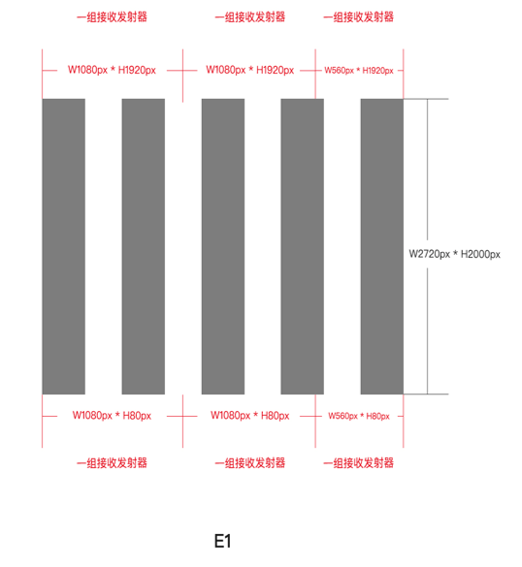
室内 1FP2 | E1-2 | 1 |  | 1080*1920 |  |  |  |  | 1080*1920
室内 1FP2 | E1-3 | 1 |  | 560*1920 |  |  |  |  | 560*1920
室内 1FP2 | E1-4 | 1 |  | 1080*80 |  |  |  |  | 1080*800
室内 1FP2 | E1-5 | 1 |  | 1080*80 |  |  |  |  | 1080*800
室内 1FP2 | E1-6 | 1 |  | 560*80 |  |  |  |  | 560*800
室内 2Fp2 | E2-1(主) | 1 | 1920*1520 | 1920*1080 | 2 | 2 | 2 | 2 | 1920*1080
室内 2Fp2 | E2-2 | 1 |  | 1920*440 |  |  |  |  | 1920*440
 |  | 27个 |  |  | 29条 | 29条 | 29个 | 29个

